下载安装
1 | eclipse要下载Java EE 版本，非standard版
 | http://www.eclipse.org/downloads/
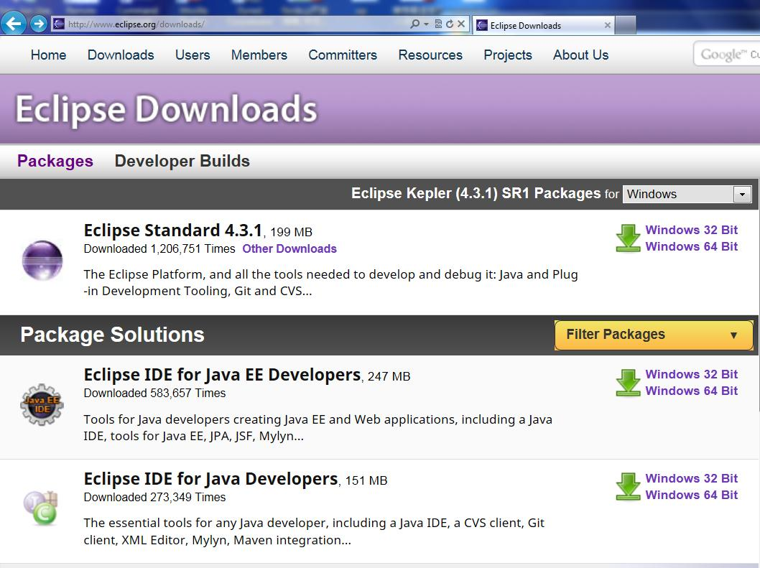

 | 下载后解压到某目录下，启动eclipse，安装下面两个插件。
 | plugins installed
 | a) | Maven | 此工具在下载的Java EE版本里已经包含了，所以无需再安装此插件
 |  | http://download.eclipse.org/technology/m2e/releases
 | b) | Activiti
 |  | http://activiti.org/designer/update/
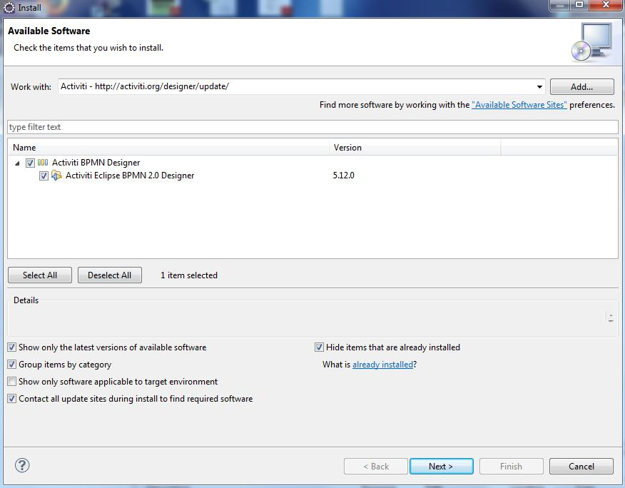

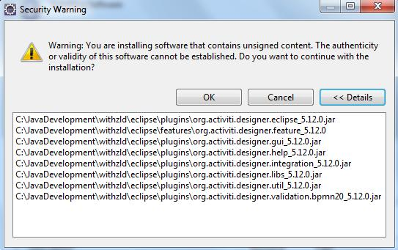

 | c) | PropEdit
 |  | http://propedit.sourceforge.jp/eclipse/updates/
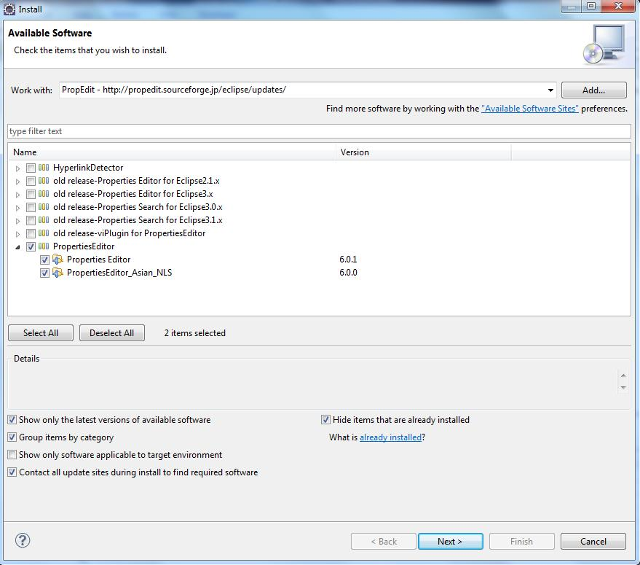

2 | 安装MySql 5
 | 略

环境搭建
1 | 新建Dynamic Web Project: DWZSpringMVC. 版本选2.5
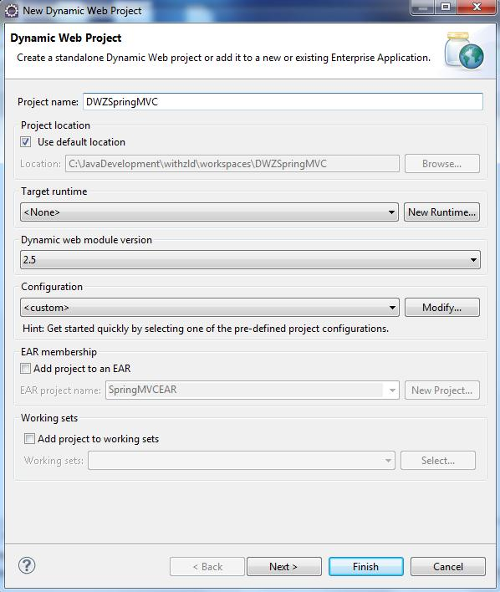

2 | 选择项目名称，右键，选最下面的属性。在弹出框里选择UTF-8编码。
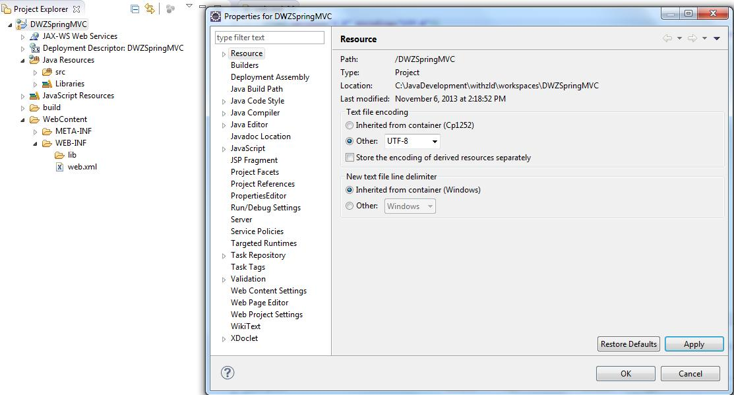

3 | 拷贝必要的jar到WEB-INF/lib下

4 | 在Java Resources下新建Source Folder: resources
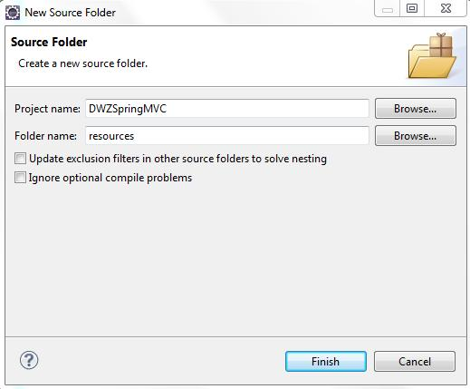

 | 这样src就有个平级的目录
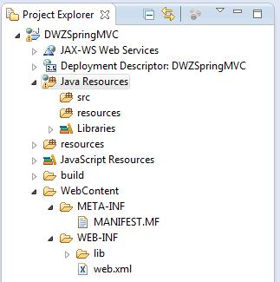

5 | resources下新建package: ehcache
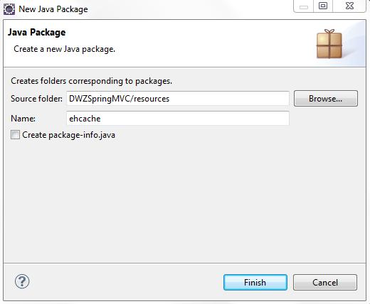

6

7 | http://localhost:8080/DWZSpringMVC
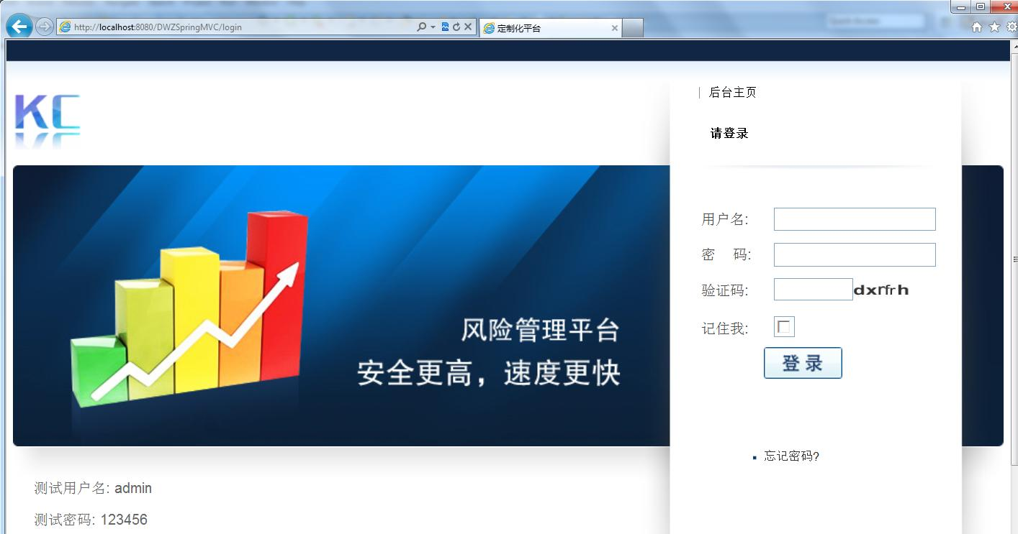

 | https://github.com/springside/springside4/wiki/SiteMesh

数据库
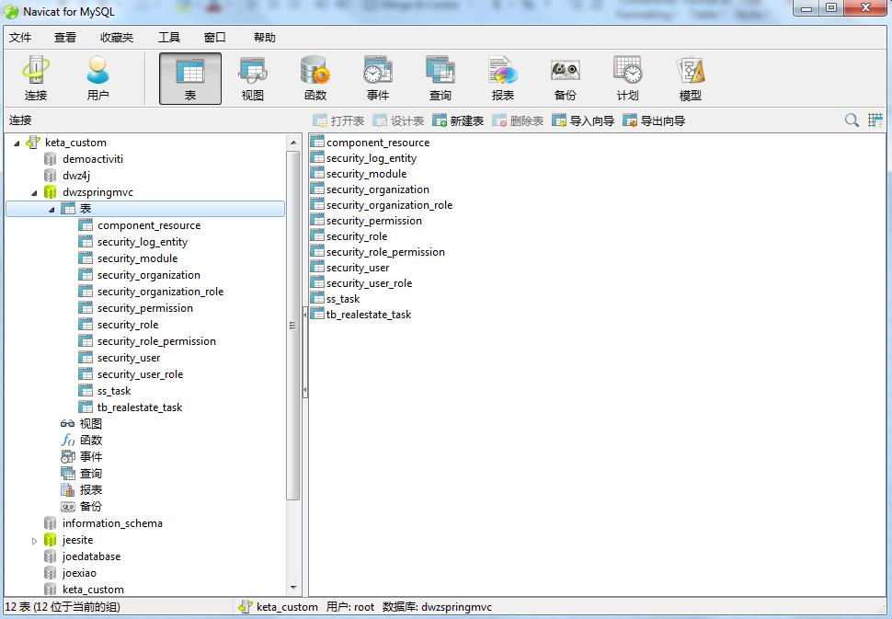

画面
